VASKTORU PRESSLIITMIKUD
HEKAMERK OÜ |  |  |  |  | 4.04
LEIVA 4, 12618 TALLINN
TEL. 6776 300 | info@hekamerk.ee

HINNAKIRI |  |  |  |  | AUGUST 2021

VASKTORU PRESSLIITMIKUD
 |  |  |  | PARTNERI SOODUSTUS: | 0%
 | KOOD | MÕÕT | HIND |  | HIND
 |  |  | KM-TA |  | KM-TA

PÕLVED 90° S/V 6001
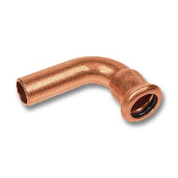
 | 16001A12 | 12 | 2.75
 | 16001A15 | 15 | 2.23
 | 16001A18 | 18 | 3.22
 | 16001A22 | 22 | 4.04
 | 16001A28 | 28 | 9.48

PÕLVED 90° S/S 6002

 | 16002A12 | 12 | 2.50
 | 16002A15 | 15 | 2.45
 | 16002A18 | 18 | 3.36
 | 16002A22 | 22 | 4.02
 | 16002A28 | 28 | 8.79

PÕLVED 45° S/V 6040
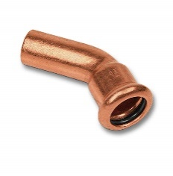
 | 1604012 | 12 | 2.45
 | 1604015 | 15 | 2.31
 | 1604018 | 18 | 2.94
 | 1604022 | 22 | 3.40
 | 1604028 | 28 | 10.91

PÕLVED 45° S/S 6041

 | 1604112 | 12 | 2.92
 | 1604115 | 15 | 2.86
 | 1604118 | 18 | 3.04
 | 1604122 | 22 | 3.76
 | 1604128 | 28 | 11.77

KOLMIKUD 6130
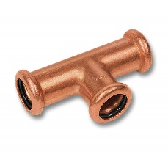
 | 1613012 | 12 | 3.58
 | 1613015 | 15 | 3.68
 | 1613018 | 18 | 4.85
 | 1613022 | 22 | 6.23
 | 1613028 | 28 | 13.61

ÜLEMINEKUKOLMIKUD 6130

 | 16130181518 | 18 x 15 x 18 | 4.74
 | 16130221522 | 22 x 15 x 22 | 5.80
 | 16130221822 | 22 x 18 x 22 | 7.39
 | 16130281528 | 28 x 15 x 28 | 14.20
 | 16130282228 | 28 x 22 x 28 | 14.10

MUHVID S/S 6270
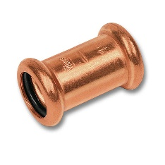
 | 1627012 | 12 | 2.59
 | 1627015 | 15 | 2.20
 | 1627018 | 18 | 2.66
 | 1627022 | 22 | 3.54
 | 1627028 | 28 | 6.42

ÜLEMINEKUD S/V 6243
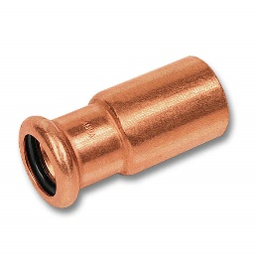
 | 162431512 | 15 x 12 | 2.30
 | 162431815 | 18 x 15 | 2.20
 | 162432218 | 22 x 18 | 2.71
 | 162432822 | 28 x 22 | 7.53

OTSELIITED VK 8243
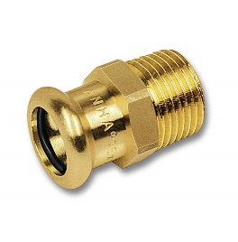
 | 182431212 | 12 x 1/2" | 4.82
 | 182431512 | 15 x 1/2" | 2.95
 | 182431812 | 18 x 1/2" | 3.84
 | 182432234 | 22 x 3/4" | 5.83
 | 182432834 | 28 x 3/4" | 17.39
 | 18243281 | 28 x 1" | 10.39

OTSELIITED SK 8270

 | 182701212 | 12 x 1/2" | 4.82
 | 182701512 | 15 x 1/2" | 3.38
 | 182701812 | 18 x 1/2" | 4.72
 | 182702234 | 22 x 3/4" | 5.58
 | 18270281 | 28 x 1" | 10.66

SEINAKAND SK 8272

 | 184721212 | 12 x 1/2" | 11.55
 | 184721512 | 15 x 1/2" | 8.52

